상품제안서
라미 로고 볼펜 204M+ | 상품코드: S26120

 |  |  |  |  |  |  | 02-713-8555 | www.synergygift.co.kr
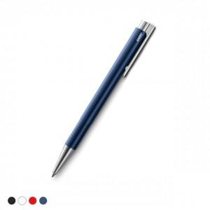

【상세/제작정보】

【인쇄/포장옵션】 | 레이저 / 포장불가능

【공급단가】 | 수량 | 30~ | 100~ | 300~ | 500~ | 1,000~
*VAT별도 | 화이트 | 19,110원 | 18,080원 | 17,190원 | 16,750원 | 16,460원
 | 블랙 | 19,110원 | 18,080원 | 17,190원 | 16,750원 | 16,460원
 | 블루 | 19,110원 | 18,080원 | 17,190원 | 16,750원 | 16,460원
 | 레드 | 19,110원 | 18,080원 | 17,190원 | 16,750원 | 16,460원

【상품 URL】 | https://www.synergygift.co.kr:443/src/goods_detail.php?gdno=26120

